BCGDKT
CÔNG TY TNHH FUJIFILM VIỆT NAM - Nhóm Nội soi - Bộ phận Thiết bị Y tế
Trụ sở: Tầng 30, Saigon Trade Center, 37 Tôn Đức Thắng, Bến Nghé, Quận 1, Hồ Chí Minh
VPĐD: Tầng 22, Tòa tháp VCCI, 09 Đào Duy Anh, Phương Mai, Đống Đa, Hà Nội

 |  |  |  |  |  | Ngày 15 tháng 01 năm 2024
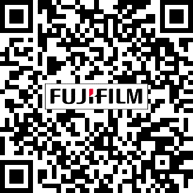
BÁO CÁO GIÁM ĐỊNH KỸ THUẬT
Số:2024010025/BCGĐKT

 | Kính gửi: | BỆNH VIỆN ĐA KHOA TỈNH TRÀ VINH

Trung tâm Kỹ thuật thuộc Nhóm Nội soi, Bộ phận Thiết bị Y tế, công ty TNHH Fujifilm Việt Nam xin gửi tới Quý Bệnh viện bản báo cáo giám định kỹ thuật như sau:

I. Thông tin chung:

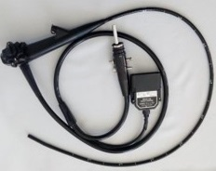
Thiết bị: |  |  | Ống soi dạ dày |  | FMSV2024010025
Model: |  |  | EG-250WR5
Số máy: |  |  | 2G202K073
1,2,3
Người kiểm tra: |  |  | Lê Quang Thông
Ngày kiểm tra: |  |  | 15/01/2024
Ngày lắp đặt: |  |  | 27/11/2018
Ngày xuất hiện hư hỏng: |  |  | 12/01/2024

II. Kết quả giám định:

Stt | Hiện tượng |  | Bộ phận liên quan | Nguyên nhân |  | Hình ảnh
1 | Hóa chất đọng bám bên trong thấu kính dẫn sáng |  | Thấu kính dẫn sáng (WGB) | Hao mòn theo thời gian sử dụng. |  | 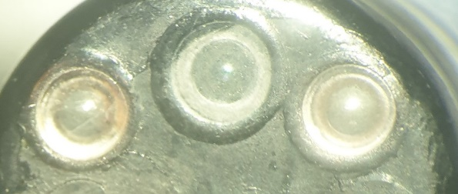
2 | Vòi phun biến dạng |  | Vòi phun (NOZ) | Ngoại lực tác động. |  | 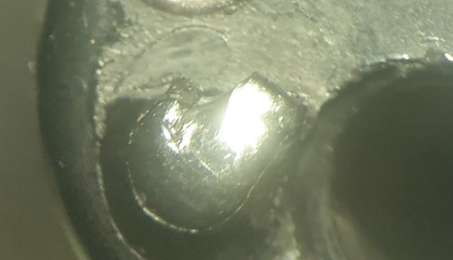
3 | Bộ phận uốn cong biến dạng, không đủ góc và phát ra tiếng kêu khi thực hiện uốn cong |  | Bộ phận uốn cong (BSA) | Hao mòn theo thời gian sử dụng. |  | 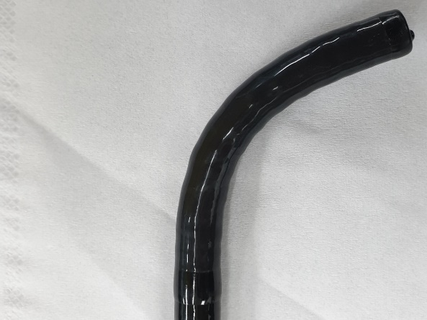

III. Kết luận:
 | Đề nghị Quý Bệnh viện cần thay các bộ phận sau:
 | - Bộ phận uốn cong (BSA)
 | - Kênh khí nước (AWT)
 | - Phụ kiện liên quan: nắp nhựa (DEC), vòi phun (NOZ), đai ốc đồng, ống nối đồng, vỏ cao su (RBS)

IV. Khuyến cáo:
- | Đề nghị thực hiện đầy đủ và đúng cách các quy định về vệ sinh tiệt khuẩn và bảo quản thiết bị, kiểm tra rò rỉ sau mỗi ca thăm khám nhằm tránh rủi ro ngoài ý muốn có thể gây nguy hại đến dây soi.
- | Nếu có bất kỳ hiện tượng xảy ra như rò rỉ, hình ảnh bất thường… đề nghị Quý Bệnh viện tạm ngưng sử dụng và liên hệ ngay với công ty Fujifilm Việt Nam.

Xin chân thành cảm ơn!

PHỤ TRÁCH TRUNG TÂM KỸ THUẬT |  |  |  |  |  |  | NGƯỜI BÁO CÁO

Nguyễn Thái Nguyên |  |  |  |  |  |  | Lê Quang Thông

